A - Vazio & Rotor bloqueado
A.1) Ensaio em vazio

Vs (V) | Is (A) | Ps (W) | Ss (VA) | cos φ | Nr (rpm) |  | Escorregamento real (%)
230 | 3.04 | 364 | 2009 | 0.18118466899 | 1498 |  | 0.133
(simples)
Vs (pu) | Is (pu) | Ps (pu) | Qs (var) | Qs (pu) | Ss (pu) |  | Qs / Ps =
0.996 | 0.620 | 0.109 | 1975.749225 | 0.589 | 0.599 |  | 5.43

Comentários aos resultados obtidos:
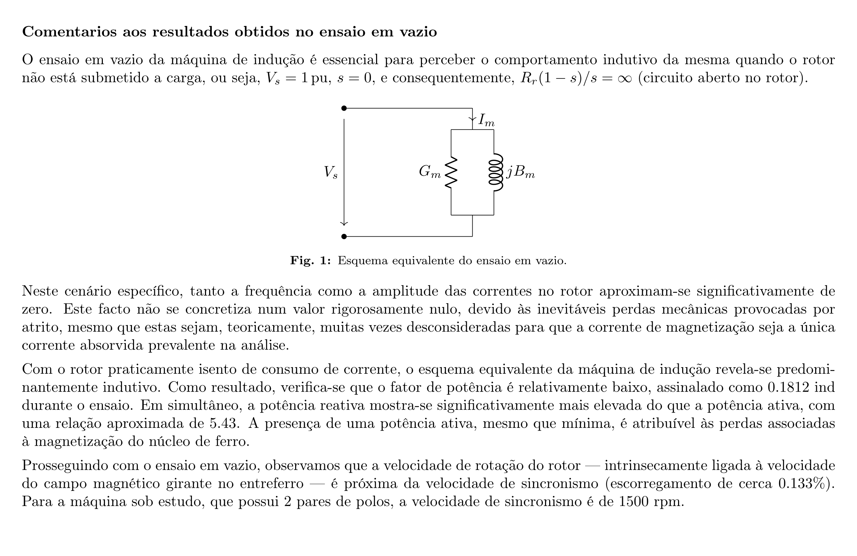

A.2) Ensaio com rotor bloqueado

Vs (V) | Is (A) | Ps (W) | Ss (VA) | cos φ | Nr (rpm)
58.4 | 5.03 | 526.6 | 897 | 0.587 | 0
(simples)
Vs (pu) | Is (pu) | Ps (pu) | Qs (var) | Qs (pu) | Ss (pu) |  | Qs / Ps =
0.253 | 1.026 | 0.157 | 726.15524511 | 0.217 | 0.267 |  | 1.38

Comentários aos resultados obtidos:
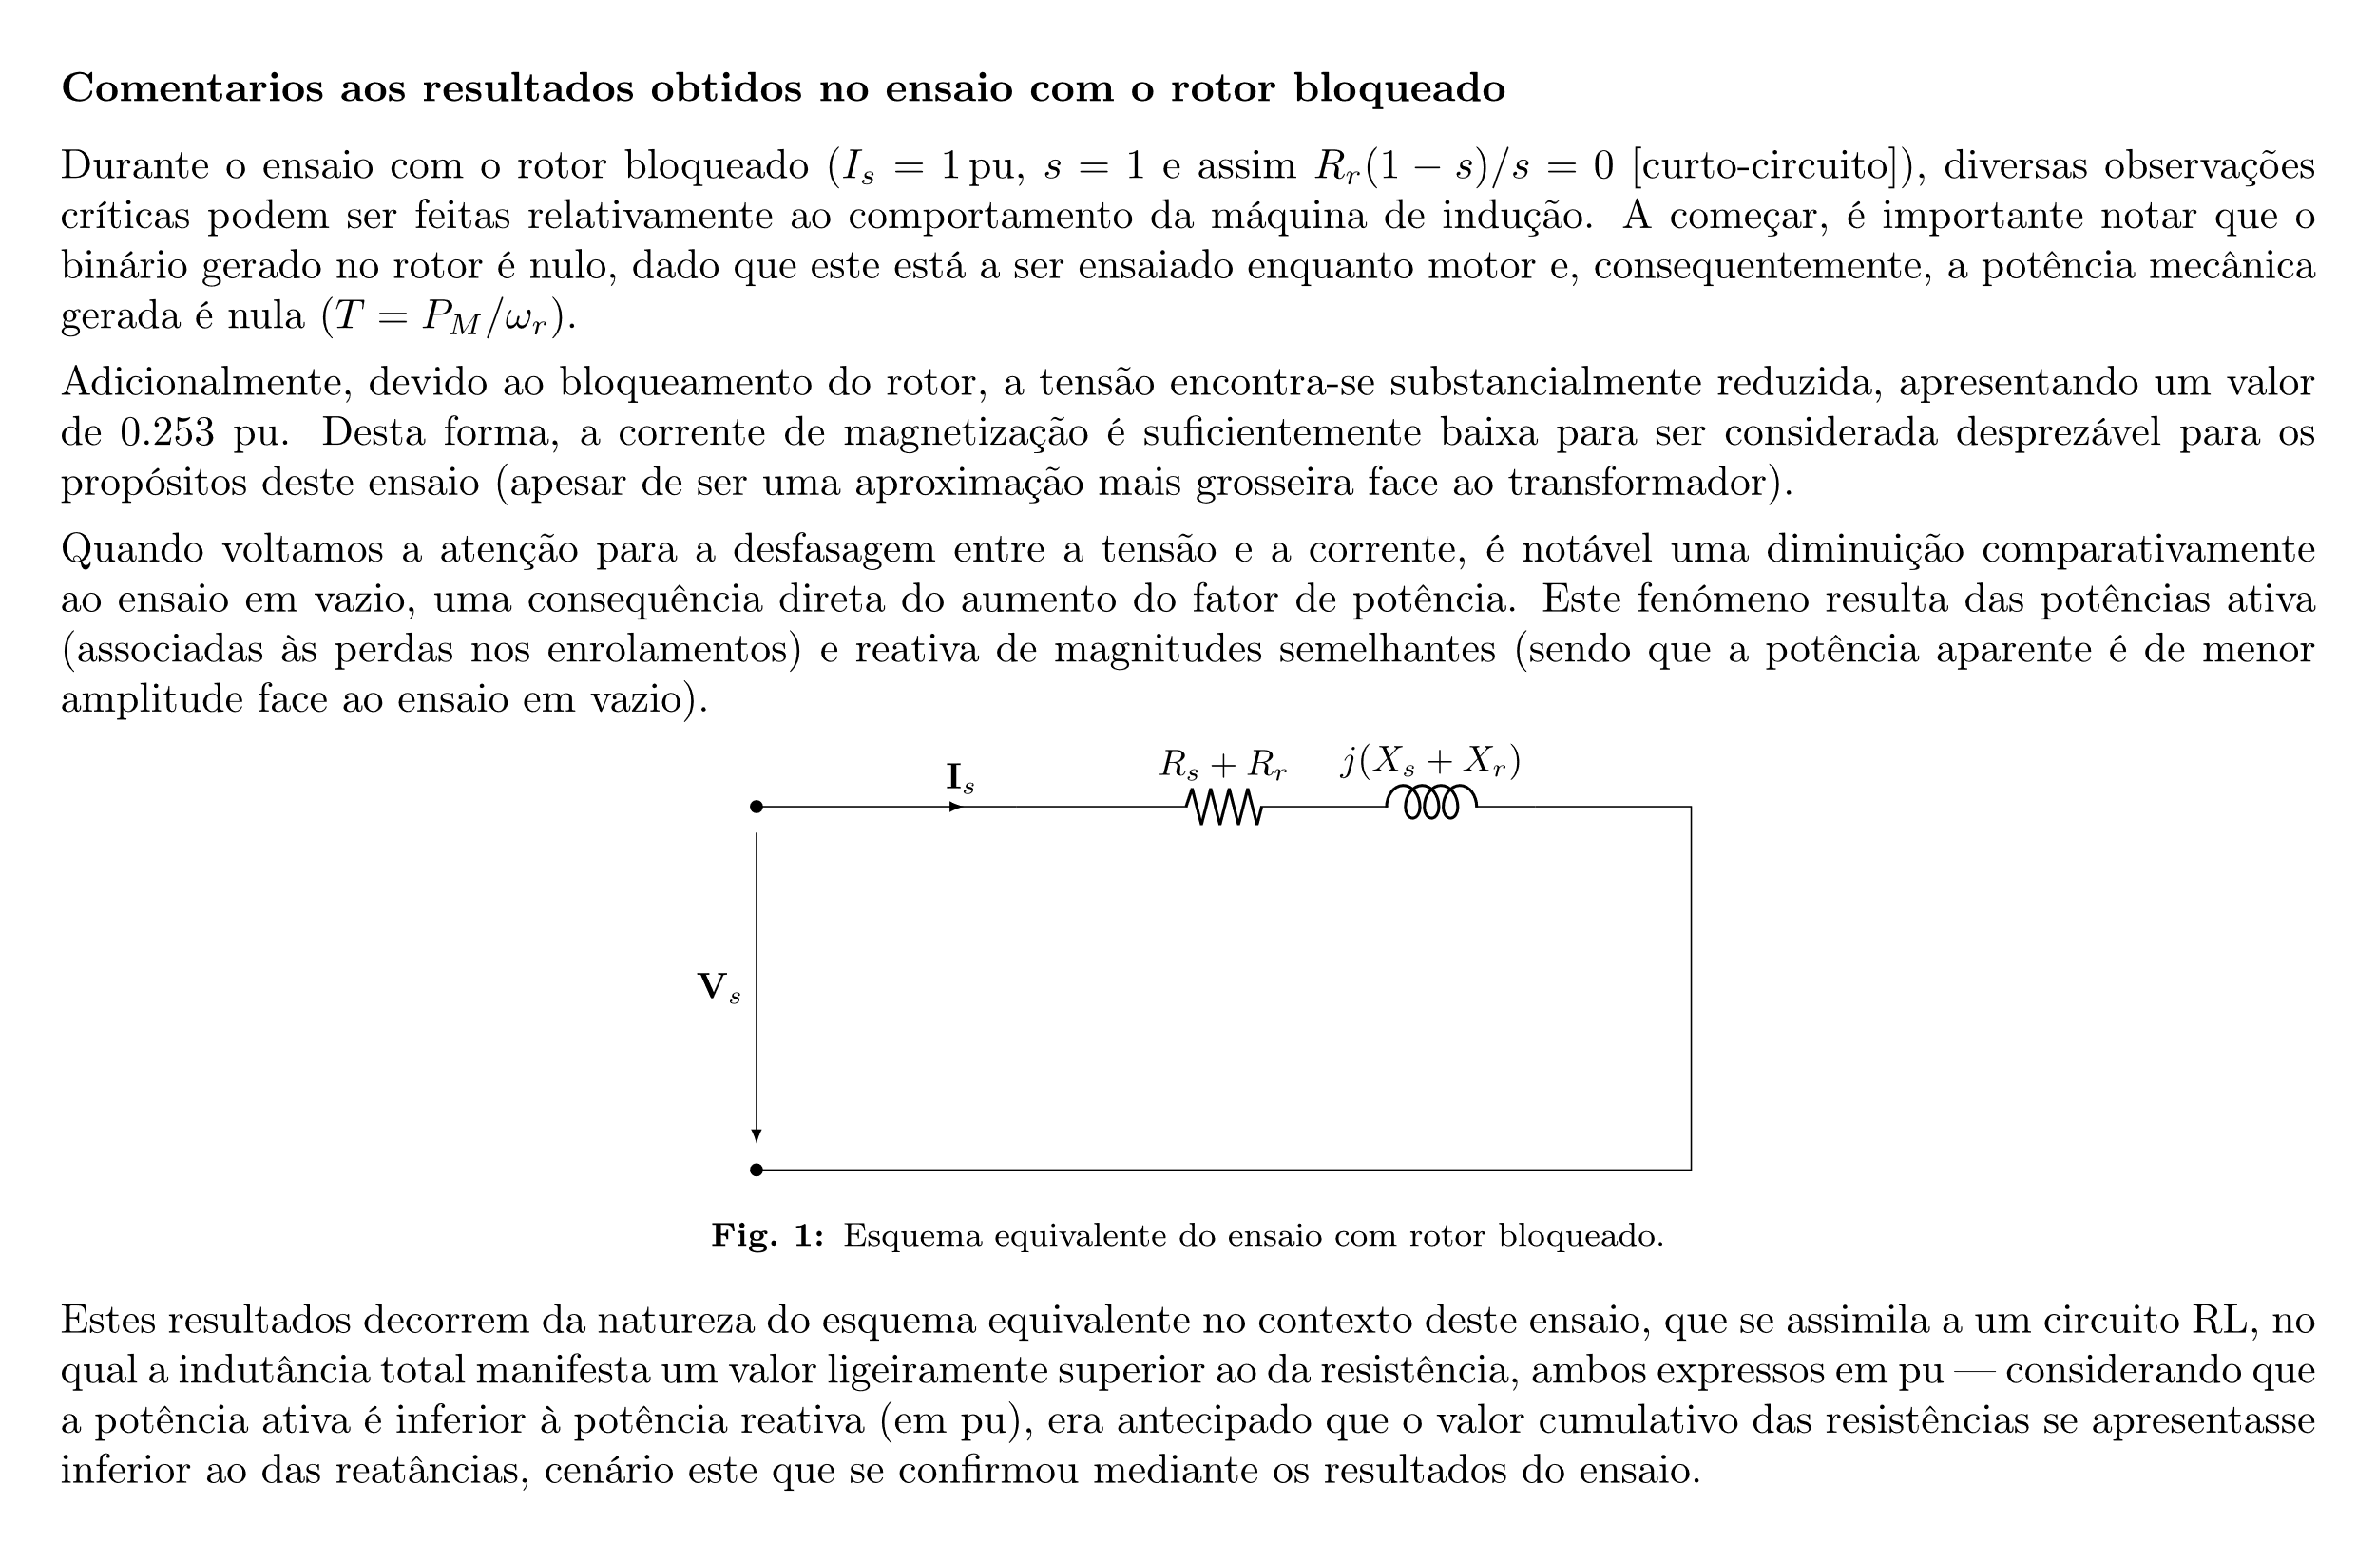

Determinação dos valores dos parâmetros do esquema equivalente:

Gm | Bm | Ym |  | Gm | Bm | Ym | ref. estator | Yb
0.109 | -0.621 | 0.630 | pu | 0.0023 | -0.0130 | 0.0132 | Siemens | 0.021 | Siemens

Rs+Rr | Xs+Xr | Zs+Zr |  | Rs+Rr | Xs+Xr | Zs+Zr | ref. estator | Zb
0.145 | 0.195 | 0.243 | pu | 6.941 | 9.310 | 11.613 | Ω | 47.709 | Ω

B - Máquina em carga
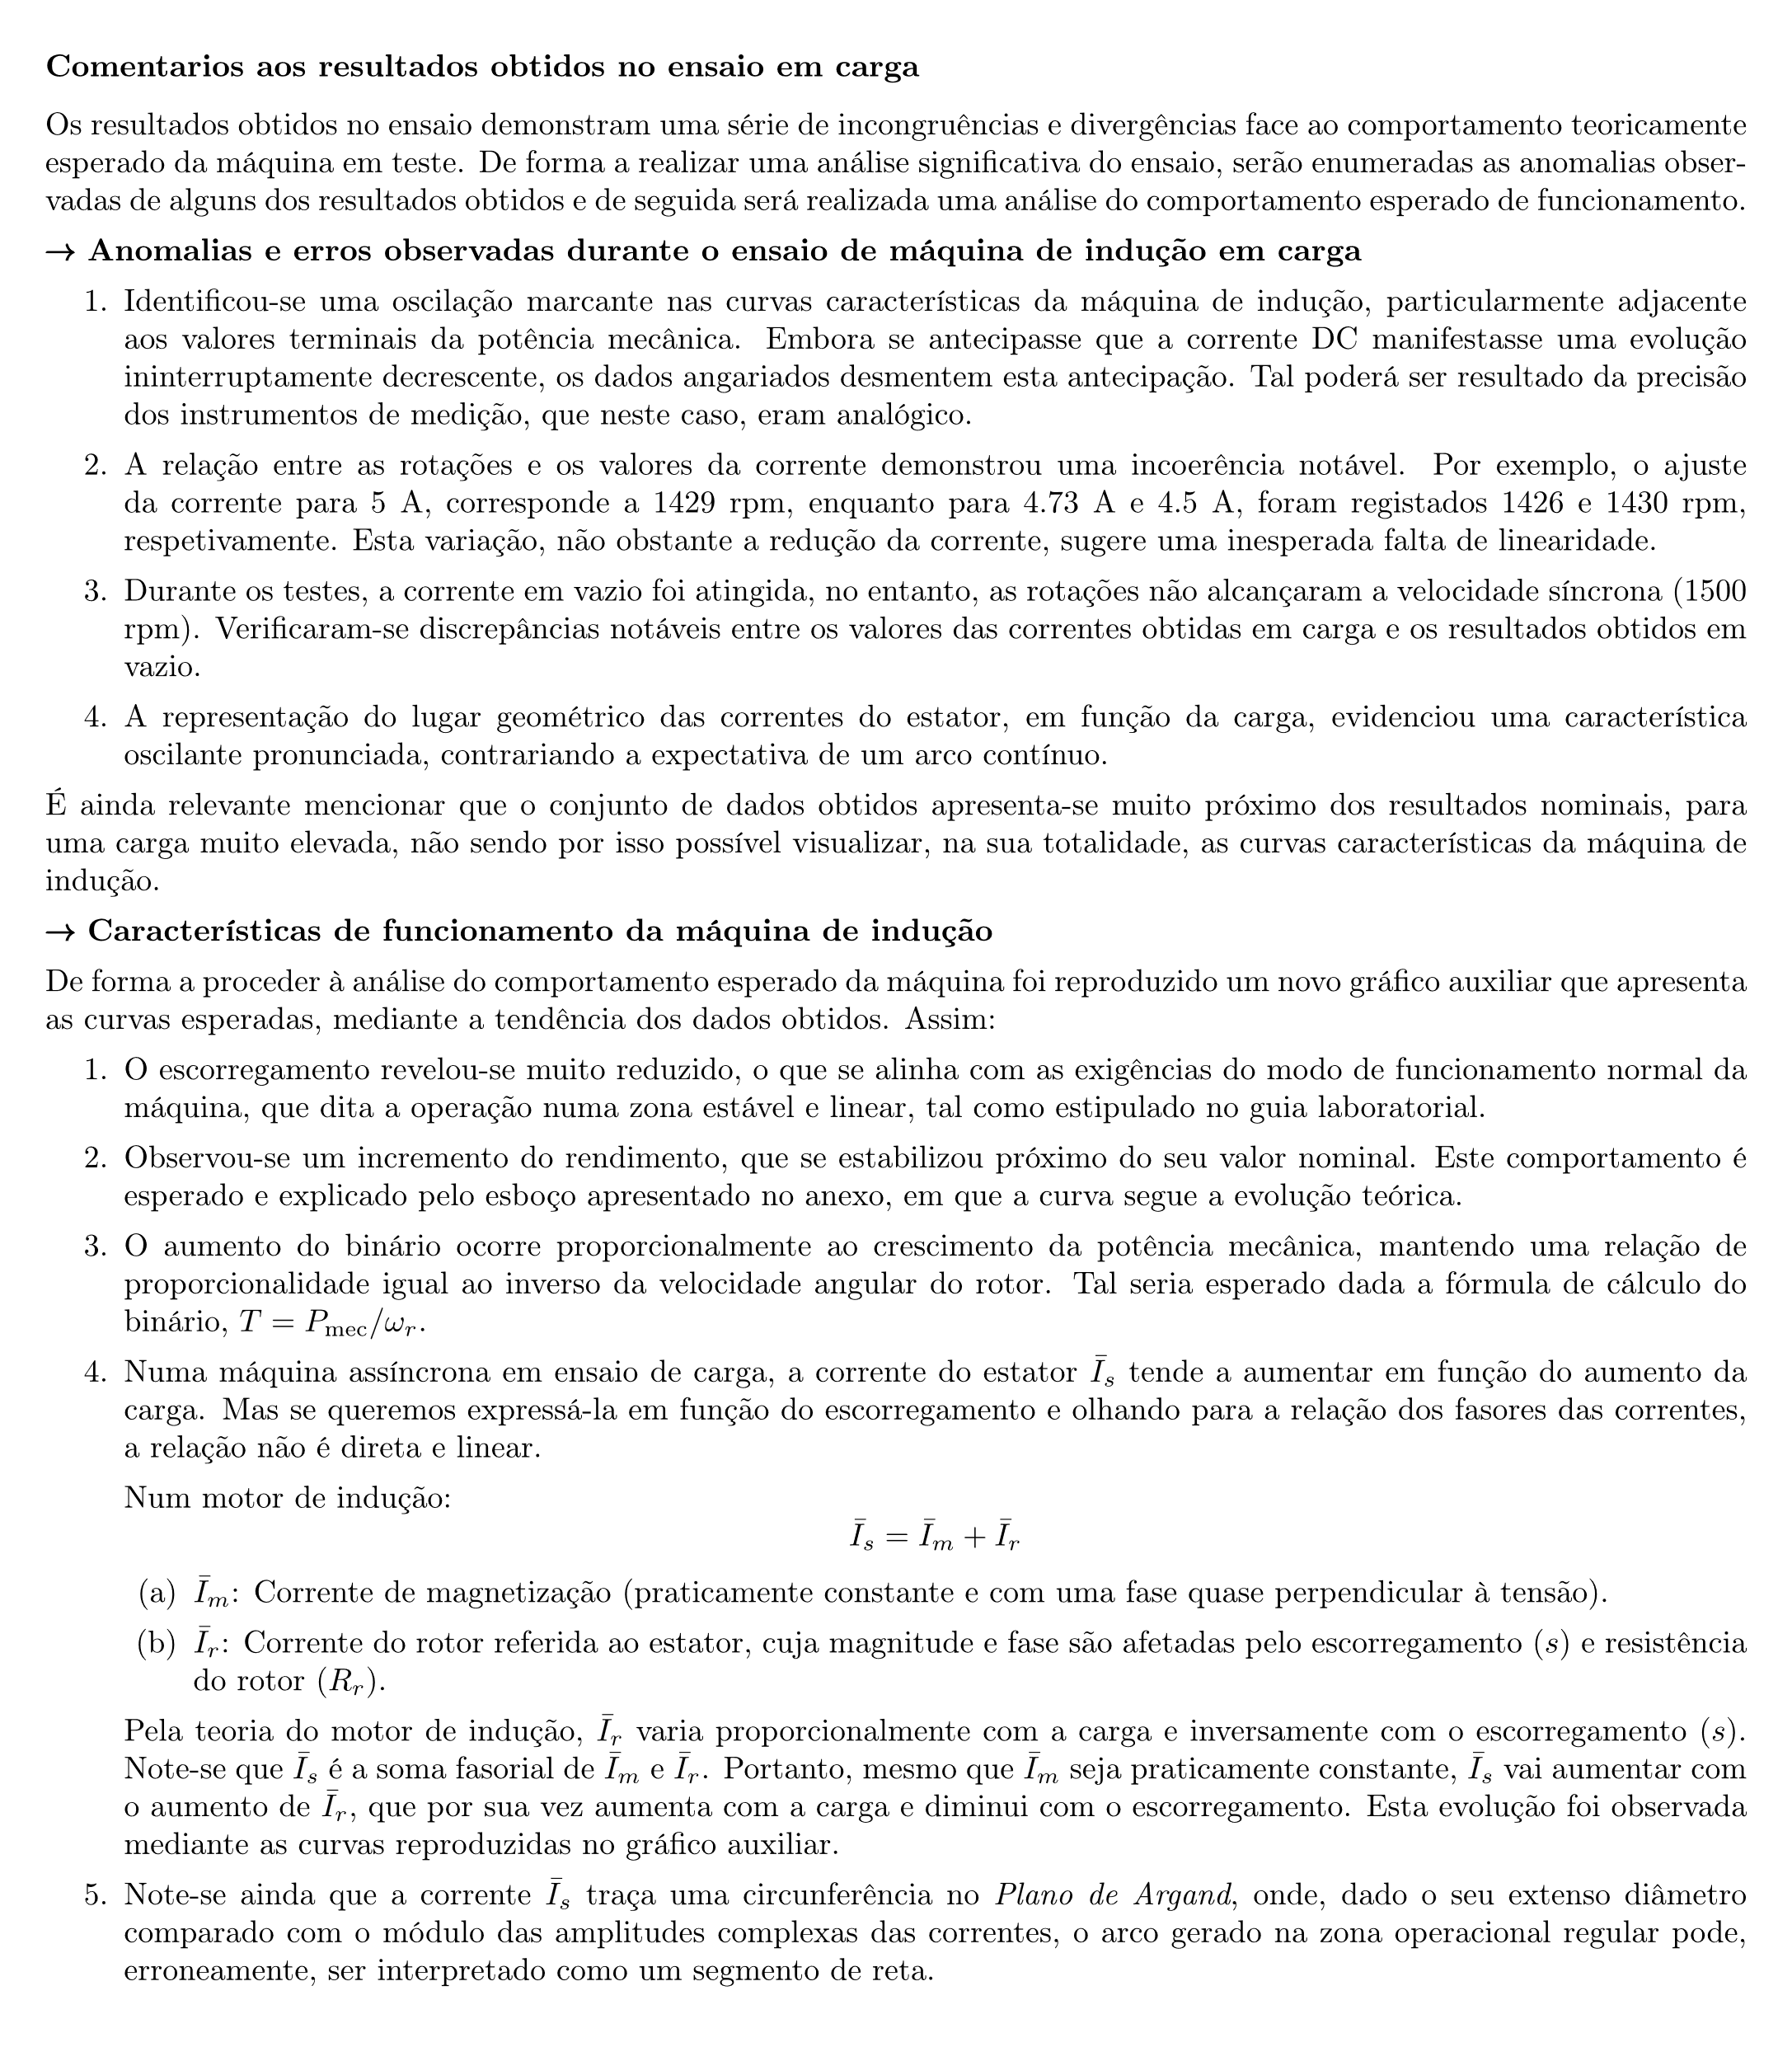
B) - Ensaio em carga

Vs (V) | Is (A) | Ps (W) | Ss (VA) | cos φ | Nr (rpm) | VDC (V) | IDC (A) | T (Nm) | Pmec (W)
229.4 | 5.03 | 2725 | 3251 | 0.83820362965 | 1429 | 130 | 13 | 13.552 | 2028
227.1 | 4.73 | 2657 | 3229 | 0.82285537318 | 1426 | 130 | 13.1 | 13.703 | 2046.22
227.4 | 4.51 | 2571 | 3140 | 0.81878980892 | 1430 | 125 | 13 | 13.109 | 1963
226.1 | 4.18 | 2327 | 2909 | 0.79993124785 | 1438 | 120 | 13.5 | 13.178 | 1984.5
226.6 | 4.04 | 2239 | 2838 | 0.78893587033 | 1441 | 110 | 13 | 11.716 | 1768
226.7 | 3.78 | 2015 | 2654 | 0.75923134891 | 1448 | 110 | 12 | 10.604 | 1608
227.8 | 3.62 | 1850 | 2544 | 0.72720125786 | 1453 | 110 | 11 | 9.543 | 1452
226.7 | 3.40 | 1778 | 2474 | 0.7186742118 | 1455 | 105 | 11 | 9.169 | 1397
228.5 | 3.24 | 1483 | 2298 | 0.6453437772 | 1465 | 95 | 10 | 7.496 | 1150
227.1 | 3.10 | 1404 | 2250 | 0.624 | 1468 | 90 | 10 | 7.155 | 1100
228 | 3.02 | 1155 | 2110 | 0.54739336493 | 1474 | 80 | 8.5 | 5.342 | 824.5
(simples)

VS (pu) | IS (pu) | Ps (pu) | s (pu) | T (pu) | Ss (pu) | Pmec (pu) | η (pu) | Ns (rpm)
0.993 | 1.0265306122 | 0.81254545455 | 0.0473 | 0.903 | 0.969 | 0.92181818182 | 0.744 | 1500
0.983 | 0.96571428571 | 0.79226909091 | 0.0493 | 0.914 | 0.963 | 0.9301 | 0.770
0.985 | 0.92040816327 | 0.76662545455 | 0.0467 | 0.874 | 0.936 | 0.89227272727 | 0.764
0.979 | 0.85367346939 | 0.69386909091 | 0.0413 | 0.879 | 0.867 | 0.90204545455 | 0.853
0.981 | 0.82408163265 | 0.66762909091 | 0.0393 | 0.781 | 0.846 | 0.80363636364 | 0.790
0.982 | 0.77163265306 | 0.60083636364 | 0.0347 | 0.707 | 0.791 | 0.73090909091 | 0.798
0.986 | 0.73897959184 | 0.55163636364 | 0.0313 | 0.636 | 0.759 | 0.66 | 0.785
0.982 | 0.69387755102 | 0.53016727273 | 0.0300 | 0.611 | 0.738 | 0.635 | 0.786
0.989 | 0.6612244898 | 0.44220363636 | 0.0233 | 0.500 | 0.685 | 0.52272727273 | 0.775
0.983 | 0.63285714286 | 0.41864727273 | 0.0213 | 0.477 | 0.671 | 0.5 | 0.783
0.987 | 0.61632653061 | 0.3444 | 0.0173 | 0.356 | 0.629 | 0.37477272727 | 0.714

Ensaio em carga - curvas características da Máquina de Indução
Ensaio em carga - curvas características da Máquina de Indução

Representação do lugar geométrico das correntes do estator em função da carga.

Amplitude complexa de Is no ensaio em carga
Re{IS} | Im{IS}
0.860 | -0.560
0.795 | -0.549
0.754 | -0.528
0.683 | -0.512
0.650 | -0.506
0.586 | -0.502
0.537 | -0.507
0.499 | -0.482
0.427 | -0.505
0.395 | -0.495
0.337 | -0.516

Comentários aos resultados obtidos:

